상품제안서
카카오 리틀프렌즈 꽃 점착메모지 | 상품코드: S40455

 |  |  |  |  |  |  | 02-713-8555 | www.synergygift.co.kr
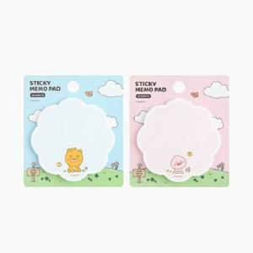

【상세/제작정보】

【인쇄/포장옵션】 | 스티커 / OPP(비닐)

【공급단가】 | 수량 | 1,000~ | 3,000~ | 5,000~ | 10,000~ | 20,000~
*VAT별도 | 단가 | 925원 | 895원 | 880원 | 865원 | 850원

【상품 URL】 | https://www.synergygift.co.kr:443/src/goods_detail.php?gdno=40455

